Задачі 2-5
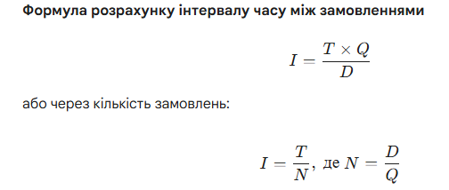
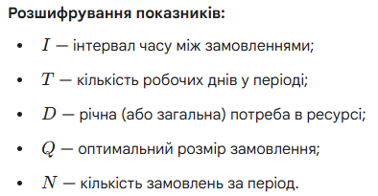
Задача 2. Витрати на виконання одного замовлення щодо постачання солі для потреб ТОВ «Хлібодар» становлять 200 грн, річна потреба солі становить 400 т; витрати на зберігання становлять 200 грн/т. Завдання. Розрахувати оптимальний розмір замовлення кухонної солі.

Задача 3. Витрати на виконання замовлення щодо постачання борошна для потреб ТОВ «Хлібодар» становлять 400 грн / т, щорічне споживання борошна становить 122 400 000 грн; витрати на зберігання становлять 25 % від ціни борошна. Ціна борошна – 2000 грн./т. Завдання. Розрахувати оптимальний розмір замовлення борошна в тонах.

Задача 4. Транспортні витрати на доставку партії борошна склали 3000 грн, інші витрати на виконання одного замовлення – 2500 грн, річна потреба в борошні - 4000 т., витрати на зберігання борошна – 300 грн. Завдання. Розрахувати оптимальний розмір замовлення борошна.

Задача 5. Річна потреба в борошні становить 400 000 т., оптимальний розмір замовлення 2000 т. Кількість робочих днів у році - 365. Розрахувати інтервал часу між замовленнями.

